grafiek
 | 1 | 2 | 3 | 4
staart | 3 | 6 | 4 | 3
linkervleuger | 9 | 7 | 11 | 5
rechtervleuger | 4 | 8 | 12 | 8
piloot | 11 | 7 | 32 | 30
keeper | 0 | 0 | 0 | 0
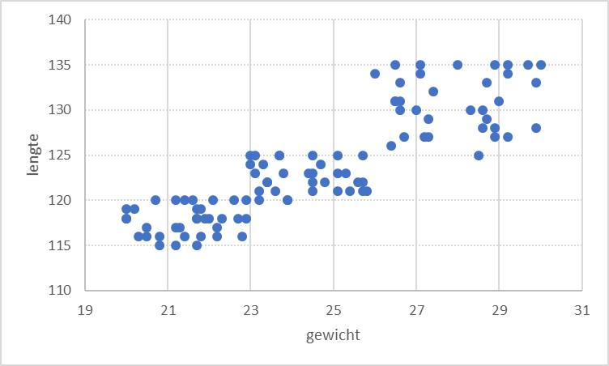
Scatter Chart

goals per position per birth cat

